設計書
(bat)BackupDBFiles_設計書.xlsx

・機能

 | 概要
 |  | DBのバックアップ・ファイルを指定したフォルダにバックアップします。

 |  | <処理の流れ>
 |  | バックアップ対象のDBログファイルを圧縮し、バックアップ先のフォルダにファイルを移動。
 |  | バックアップ完了後、バックアップファイルの世代管理を実行。
 |  | バックアップ完了後、バックアップ対象のDBログファイルを削除。
 |  | ログファイルの世代管理を実行。
 |  | ※世代管理の処理は指定した世代管理数を超えた場合、ファイル名に作成日時が設定されている事を利用して古いファイルから削除します。

・記述言語

 | ・batch file
 | ・PowerShell ver 5.1

・ファイル

 | ・使用するファイル一覧

 |  | ファイル名/フォルダ名 | 説明
 |  | BackupDBFiles.bat | 起動用バッチファイル。 ※ファイルの文字コードはutf-8 任意のフォルダに配置し使用。
 |  | BackupDBFiles.ps1 | 処理用スクリプトファイル。 ※ファイルの文字コードはutf-8 任意のフォルダに配置し使用。
 |  | 7-Zip | ファイル圧縮用に 7-Zip 19.00 (2019-02-21) for Windows、64ビット版を [https://sevenzip.osdn.jp/] からダウンロード、解凍したフォルダを配置。

 | ・フォルダ構成

 |  | [BackupDBFiles (スクリプトフォルダ)]
 |  | ├ [7-Zip] | ※7-Zipフォルダはスクリプトから相対パスで参照しているため位置を固定。
 |  | ├ BackupDBFiles.bat
 |  | └ BackupDBFiles.ps1

・利用ツール

 | ・Robocopy
 |  | https://docs.microsoft.com/ja-jp/windows-server/administration/windows-commands/robocopy
 |  | https://docs.microsoft.com/ja-jp/troubleshoot/windows-server/backup-and-storage/return-codes-used-robocopy-utility

 | ・7-Zip
 |  | https://sevenzip.osdn.jp/
 |  | https://sevenzip.osdn.jp/chm/cmdline/exit_codes.htm

・前準備

 | バックアップ先のフォルダでのファイルの保存・削除が可能な事。

・スクリプトの実行方法

 | 任意のフォルダに、スクリプトのフォルダを配置し、バッチファイルを実行。

 |  | > BackupDBFiles.bat

 | タスクスケジューラに登録するときは "開始(オプション)" に、スクリプトパスのディレクトリを設定。

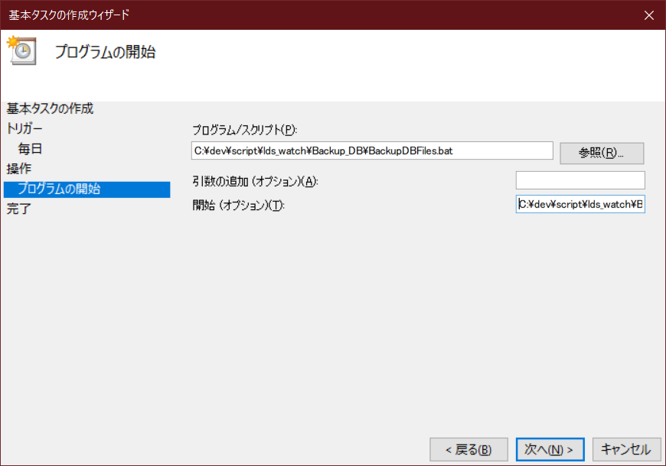

●プログラム/スクリプト
C:\dev\script\lds_watch\Backup_DB\BackupDBFiles.bat
↓↓"開始(オプション)" にスクリプトのパスのDIRを設定する事
●開始(オプション)
C:\dev\script\lds_watch\Backup_DB\

・バッチファイル設定

 | PowerShellスクリプトに渡すパラメータと、PowerShellに渡すパラメータの一覧。

 |  | ■PowerShellに渡すパラメータ一覧
 |  | 設定 | 説明
 |  | -NoProfile PowerShell | プロファイルの読み込みを行わない。
 |  | -ExecutionPolicy Unrestricted | PowerShell の実行ポリシーを “すべてのスクリプトを制限無しで実行する” に変更。

 |  | ■バッチファイル内でPowerShellスクリプトに渡すパラメータ一覧 ※必須項目、動作環境毎に設定
 |  | 設定 | 説明
 |  | psScriptFile | PowerShellスクリプト(BackupDBFiles.ps1)をフルパス指定。 (例) psScriptFile=D:\script\BackupDBFiles\BackupDBFiles.ps1
 |  | targetDir | バックアップ対象ディレクトリ。 この中の "Microsoft SQL Server" フォルダ と "PostgreSQL"フォルダが対象。 (例) targetDir=D:\NikonLDS\Backup
 |  | targetSqlServerDb | SQLServerのDBリスト。コロン区切りで指定。 (例) targetSqlServerDb=LDS_DB:LDS_PROCESS_DB
 |  | backupDir | バックアップの保存先のディレクトリ。 (例) backupDir=\\ox-cdcxxxx\00-share\products_xxx\Backup
 |  | backupFileRotateCount | バックアップファイルの世代管理ファイル数。 バックアップファイルの数が世代管理数を超えない場合はファイルを保持し、それ以上なら削除する。 (例) backupFileRotateCount=5
 |  | logDir | ログを出力するディレクトリをフルパス指定。 (例) logDir=D:\logs\BackupDBFiles
 |  | logFileRotateCount | ログファイルの世代管理ファイル数。 ログファイルの数が世代管理数を超えない場合は保持し、超えた場合は削除。 (例) logFileRotateCount=20

・ログ出力方式

 | ・正常終了時のログ

 |  | ■スクリプトログファイルのフォーマット
 |  | 項目 | 説明
 |  | ファイル名 | result_BackupDBFiles_yyyy-MM-dd_HH-mm-ss.log
 |  | ファイル文字コード | Shift-JIS

 |  | ■スクリプトログ出力フォーマット
 |  | 項目 | 説明
 |  | datetime | 日時
 |  | content | 処理の内容

 |  | 出力例）
 |  | 2021/11/25 15:52:27,start >>
 |  | 2021/11/25 15:52:28,param:targetDir:C:\dev\script\lds_watch\targetdb_data\Backup
 |  | 2021/11/25 15:52:28,param:targetSqlServerDb:LDS_DB:LDS_PROCESS_DB:LDS_XXX
 |  | 2021/11/25 15:52:28,param:backupDir:C:\dev\script\output\BackupDBFiles\backup
 |  | 2021/11/25 15:52:28,param:backupFileRotateCount:5
 |  | 2021/11/25 15:52:28,param:logDir:C:\dev\script\output\BackupDBFiles\logs
 |  | 2021/11/25 15:52:28,param:logFileRotateCount:20
 |  | 2021/11/25 15:52:28,create working dir start >>
 |  | 2021/11/25 15:52:28,create working dir:C:\Users\p0256\AppData\Local\Temp\nci_bat_BackupDBFiles_12fe7855-9cb7-4772-8b6f-1c4c16f4114b
 |  | 2021/11/25 15:52:28,create working sqlserver base dir:C:\Users\p0256\AppData\Local\Temp\nci_bat_BackupDBFiles_12fe7855-9cb7-4772-8b6f-1c4c16f4114b\Microsoft SQL Server
 |  | 2021/11/25 15:52:28,create working sqlserver db dir:C:\Users\p0256\AppData\Local\Temp\nci_bat_BackupDBFiles_12fe7855-9cb7-4772-8b6f-1c4c16f4114b\Microsoft SQL Server\LDS_DB
 |  | :

 | ・異常終了時のログ

 |  | PowreShellスクリプトのエラー情報を出力

 |  | ■ログファイルのフォーマット
 |  | 項目 | 説明
 |  | ファイル名 | error_BackupDBFiles_yyyy-MM-dd_HH-mm-ss.log
 |  | ファイル文字コード | Shift-JIS

